Лист1
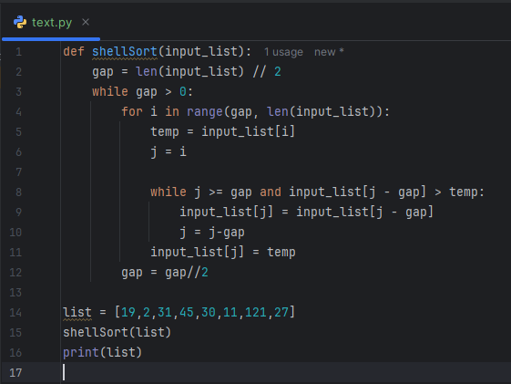
Варіант 5
№ | Тип лексеми | Лексема | Рядки, в яких зустрічається
1 | Ключове слово | def | 1
 |  | while | 3, 8
 |  | for | 4
 |  | in | 4
 |  | range | 4
 |  | print | 16
2 | Ідентифікатор | shellSort | 1, 15
 |  | input_list | 1, 2, 4, 5, 8, 9, 11
 |  | gap | 2, 3 ,4 ,8, 9, 10, 11, 12
 |  | i | 4, 5, 6
 |  | temp | 5, 8, 11
 |  | j | 6, 8, 9, 10, 11
 |  | list | 14, 15, 16
3 | Літерал | 0 | 3
 |  | 2 | 2, 12, 14
 |  | 19, 31, 45, 30, 11, 121, 27 | 14
4 | Спеціальний символ | : | 1, 3, 4, 8
 |  | ( ) | 1, 2, 4, 15, 16
 |  | [ ] | 5, 8, 9, 11, 14
 |  | , | 4, 14
5 | Оператор | = (присвоєння, пріоритет 14) | 2, 5, 6, 9, 10, 11, 12, 14
 |  | // (цілоділ. Пріоритет 3) | 2, 12
 |  | > (порівняння, пріоритет 3) | 3, 8
 |  | - (віднімання пріоритет 3) | 8, 9, 10
 |  | >= (порівняння, пріоритет 6) | 8

